상품제안서
카카오 열공 춘식이 메모리폼 손목패드 | 상품코드: S40430

 |  |  |  |  |  |  | 02-713-8555 | www.synergygift.co.kr
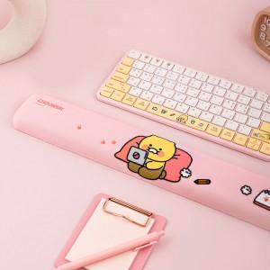 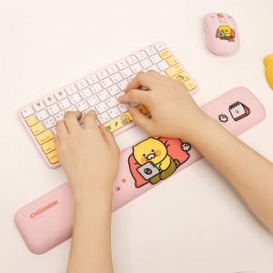

【상세/제작정보】

【인쇄/포장옵션】 | 스티커 / 포장지포장

【공급단가】 | 수량 | 30~ | 50~ | 100~ | 300~ | 500~
*VAT별도 | 단가 | 13,930원 | 13,720원 | 13,400원 | 12,860원 | 12,320원

【상품 URL】 | https://www.synergygift.co.kr:443/src/goods_detail.php?gdno=40430

